Toelichting
 | In deze INTEGRALE GEBRUIKSRAPPORTAGE treft u op de verschillende tabbladen de volgende rapportages:

* | Q-highlights: als eerst worden in deze rapportage de PDOK-hoogtepunten van afgelopen kwartaal gemeld

* | Hits per dataset: het aantal hits op elke webservice of API die PDOK aanbiedt
* | WMS: het aantal hits op de WMS
* | WFS: het aantal hits op de WFS
* | WMTS: het aantal hits op de WMTS
* | WCS: het aantal hits op de WCS
* | Downloads: het aantal hits op de download xml en downloads
* | OGC API's: het aantal hits op de OGC API's (Tiles, Styles en Features)
* | Locatieserver API's: het aantal hits op de locatieserver API's | : dit zijn bevragingen op de PDOK-services die niet onder de noemer hit vallen
* | Ruimtelijke plannen API: het aantal hits op de Ruimtelijke plannen API. Dit is geen OGC API en staat daarom apart vermeld.
* | Interne BGT OAF: het aantal hits op de BGT OAF. Dit is een interne API en staat daarom apart vermeld.
* | Aantal hits NGR: het aantal hits op het Nationaal Georegister
* | Grafieken: een visualisatie van het totaal aantal hits op PDOK en het Nationaal Georegister

Let op: bij de aantallen hits zijn de volgende
statussen van de requesten meegenomen ('juiste' requesten):
- 200
- 201
- 202
- 204
- 206
- 302

Q-highlights
Highlights

Open Geodag: tweejaarlijks organiseert Geonovum de zgn. Open Geodag. Op 12 mei dit jaar was dat alweer de 10e editie. Op de Open Geodag vertellen medewerkers van Geonovum het laatste nieuws over de standaarden, krijgen alle samenwerkingspartners het woord over actuele ontwikkelingen en wordt iedereen bijgepraat vanuit de verschillende innovatieplatforms. Dit jaar stond de Open Geodag in het teken van de transitie van ‘Hoe dan? Van data naar Informatiediensten’, en wat daarbij de drijfveer is. In diverse presentaties die dag kwam PDOK goed voor het voetlicht. De PDOK-stand kende flink wat aanloop, ook om bij te praten over de laatste stand van de PDOK-techniek.

Federatief Datastelsel (FDS): PDOK staat in nauw contact met de werkgroep FDS, waar een set aan kwaliteitsnormen is opgesteld, zoals normen rondom data, metadata, verstrekking e.d. PDOK heeft in Q2 deze normering doorgenomen en vertaald naar de PDOK-praktijk, om antwoord te kunnen geven op de vraag in hoeverre PDOK FDS-compliant is. Bij de eerste analyse was de PDOK-score reeds 90%. Op het punt van de inrichting van bijvoorbeeld de Producten- en Diensten Catalogus (PDC) kan er nog een enkele verbetering worden doorgevoerd. Zo moeten plaatjes in de PDC die niet door machines kunnen worden uitgelezen, bijgesteld worden. PDOK streeft ernaar om in Q3 aan de providers de FDS-compliancy toe te lichten.

NGR: afgelopen kwartaal vond de realisatie plaats van de overgang van het Nationaal GeoRegister (NGR) naar een nieuwe SAAS-leverancier. Deze migratie (inclusief voorbereiding, implementatie en livegang) is succesvol verlopen.

Productie
PDOK heeft in Q2 o.a. de volgende werkzaamheden aan datasets en functionaliteit verricht:

Nieuwe datasets:
- Nieuwe INSPIRE-geharmoniseerde BRO-dataset ‘Geologisch booronderzoek’
- Nieuwe INSPIRE-geharmoniseerde BRO-dataset ‘Milieuhygiënisch bodemonderzoek’
- Nieuwe BRO-dataset Overheidsbesluit bodemverontreiniging (SLD) bij PDOK beschikbaar
- CBS Wijken en Buurten 2025 nieuw en update voor 2023 en 2024
- Nieuwe INSPIRE-dataset Referentiepercelen
- Nieuwe INSPIRE-dataset Gewaspercelen beschikbaar via PDOK

Gewijzigde datasets (niet zijnde updates):
- Nieuwe data van de 3D basisvoorziening beschikbaar op PDOK
- Nieuwe URL voor INSPIRE-geharmoniseerde BRO-dataset 'Geologisch booronderzoek'
- Nieuwe stijl voor BRT Achtergrondkaart met (luchtfoto)labels
- Vernieuwde versie WKPB-services bij PDOK

Datasets uit productie:
- Dataset Wet Ammoniak en Veehouderij gebieden - Provincies (WAV) (INSPIRE geharmoniseerd) per 23 februari 2026 uit productie
- Uitfasering dataset Luchtfotolabels (Imergis)
- Uitfasering dataset Waterschappen Waterketen GWSW
- Uitfasering dataset Digitaal Topografisch Bestand EU

Vernieuwingen algemeen:
- Migratie van het Nationaal Georegister naar nieuwe leverancier
- PDOK-vooraankondiging van slimmere zoekmogelijkheden voor kaartgegevens

Cijfers PDOK:

 | Q3 2025 | Q4 2025 | Q1 2026 | Q2 2026 *** | Cumulatief 12 maanden | Totaal 2025 | Totaal 2024

Beschikbaarheid PDOK | 99.99% | 99.97% | 99.99 | 98.63 | 99.98% | 99.9 | 99.99
Gebruik PDOK (hits) * | 7,5 miljard | 7,6 miljard | 9,8 miljard | 8,9 miljard | 32,6 miljard | 30,8 miljard | 28,7 miljard
Gebruik NGR (hits) | 9,3 miljoen | 11,8 miljoen | 10,3 miljoen | 7,1 miljoen | 40,3 miljoen | 40,0 miljoen | 32,9 miljoen
#Verstoringen >30 min. ** | -- | -- | -- | 1
Aantal datasets | 221 | 220 | 226 | 228
waarvan High Value Datasets (HVD) |  |  | 71 | 71
waarvan INSPIRE as-is |  |  | 54 | 55
waarvan INSPIRE geharmoniseerd |  |  | 70 | 72
totaal INSPIRE |  |  | 124 | 127
Aantal services | 784 | 826 | 841 | 847
waarvan High Value Datasets (HVD) |  |  | 231 | 231
waarvan INSPIRE as-is |  |  | 280 | 282
waarvan INSPIRE geharmoniseerd |  |  | 209 | 211
totaal INSPIRE |  |  | 489 | 493

* Toelichting op het begrip ‘hit’: PDOK drukt de afname van het gebruik uit in hits. Elke hit is:
- een geautomatiseerde bevraging (zgn. ‘request’) door een applicatie van een afnemer op een webservice/API die bij PDOK staat
- en die een bruikbare respons teruglevert aan de afnemer.

** Per Q2 van 2026 rapporteert PDOK hier ook de aantallen verstoringen over PDOK/NGR die langer duurden dan 30 minuten.
*** Over de maanden mei en juni 2026 kan voor een aantal datasets het aantal hits afwijken van het gebruikelijke patroon. Dit heeft te maken met technische problemen die PDOK in deze periode heeft ondervonden.

Totaal aantal hits NGR
2025-07 | 3,583,264
2025-08 | 2,471,945
2025-09 | 3,267,372
2025-10 | 3,418,557
2025-11 | 3,146,881
2025-12 | 5,275,442
2026-01 | 3,241,102
2026-02 | 3,425,480
2026-03 | 3,643,365
2026-04 | 3,085,167
2026-05 | 3,136,308
2026-06 | 2,689,219
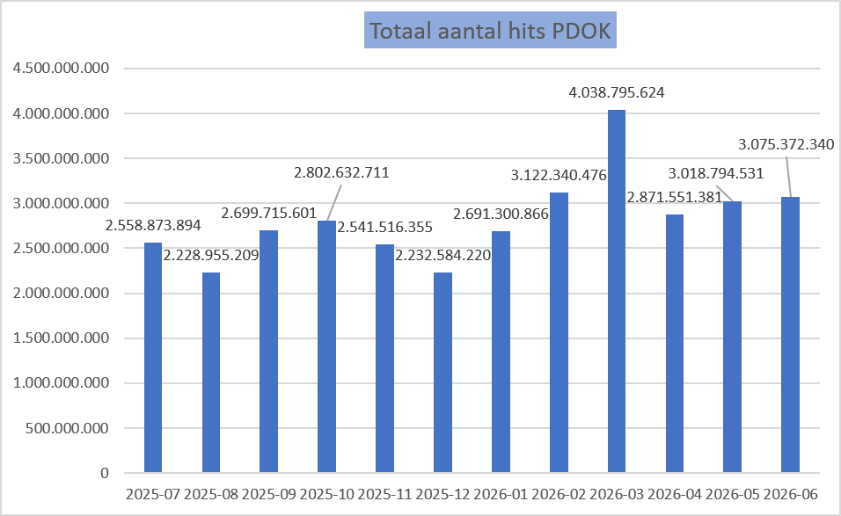

Groei van de OGC API’s over Q1 2025 t/m Q2 2026:

Maand | # Hits
Januari | 53,134,622
Februari | 54,172,799
Maart | 67,581,849
April | 64,160,469
Mei | 64,005,077
Juni | 70,177,079
Juli | 71,024,840
Augustus | 42,137,352
September | 53,185,280
Oktober | 69,424,539
November | 65,521,114
December | 63,587,845
Januari | 69,942,462
Februari | 102,585,478
Maart | 107,051,022
April | 100,155,898
Mei | 124,811,032
Juni | 109,155,350
TOTAAL: | 1,351,814,107

Grafieken
Hits op PDOK over 12 maanden
Totaal aantal hits PDOK
2025-07 | 2,558,873,894
2025-08 | 2,228,955,209
2025-09 | 2,699,715,601
2025-10 | 2,802,632,711
2025-11 | 2,541,516,355
2025-12 | 2,232,584,220
2026-01 | 2,691,300,866
2026-02 | 3,122,340,476
2026-03 | 4,038,795,624
2026-04 | 2,871,551,381
2026-05 | 3,018,794,531
2026-06 | 3,075,372,340

Hits op NGR over 12 maanden
Totaal aantal hits NGR
2025-07 | 3,583,264
2025-08 | 2,471,945
2025-09 | 3,267,372
2025-10 | 3,418,557
2025-11 | 3,146,881
2025-12 | 5,275,442
2026-01 | 3,241,102
2026-02 | 3,425,480
2026-03 | 3,643,365
2026-04 | 3,085,167
2026-05 | 3,136,308
2026-06 | 2,689,219

